Relatórios de bug
ID do bug | Título | Etapas para reprodução | Resultado esperado | Resultado real | Prioridade
BR1 | Zoom inicial do mapa muito grande | 1.Clique no link do site do Urban Routes. https://2a04974f-97c9-4a37-9e86-77d515c2bb07.serverhub.tripleten-services.com/ | O mapa corresponde ao design. O nível de zoom é adequado para visualizar a cidade. | O mapa não corresponde ao design. O nível de zoom não é adequado para visualizar a cidade. | Pequeno
BR2 | Zoom do mapa altera mais de um clique por vez | 1.Clique no link do site do Urban Routes. https://2a04974f-97c9-4a37-9e86-77d515c2bb07.serverhub.tripleten-services.com/ 2.Clique no botão de mais (+). | O nível de zoom muda em um valor. Todos os objetos são renderizados conforme o design. | O nível de zoom muda em "mais"de um valor. Todos os objetos " não"são renderizados conforme o design. | Grave
BR3 | Objetos podem ser clicados | 1.Clique no link do site do Urban Routes. https://2a04974f-97c9-4a37-9e86-77d515c2bb07.serverhub.tripleten-services.com/ 2.Clique no nome do local presente no mapa (exemplo: Hollywood). | Nada acontece. Os cabeçalhos de área não podem ser selecionados. | "Hollywood"no mapa pode ser clicado, ao clicar abre um balão quadrado branco escrito Hollywood "Los Angeles, CA. (Visualize no Google Maps" - esse item pode ser clicado também). | 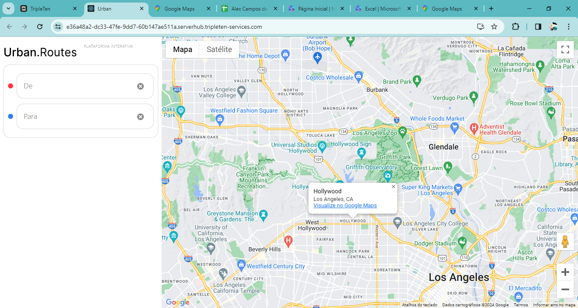 Pequeno
BR4 | Ao selecionar o campo "De",aparece uma localização não digitada | 1.Clique no link do site do Urban Routes. https://2a04974f-97c9-4a37-9e86-77d515c2bb07.serverhub.tripleten-services.com/ 2. Clique no campo "De" | O campo "De" é selecionado. O cursor pisca. O campo de pesquisa fica vazio. | O campo "De" é selecionado. O cursor pisca. Aparece automaticamante a localização"East 2nd Street,601" no campo "De". | Pequeno
BR5 | Lista de Metro não aparece | 1.Clique no link do site do Urban Routes. https://2a04974f-97c9-4a37-9e86-77d515c2bb07.serverhub.tripleten-services.com/ 2. Clique no campo "Para" e digite "Subway" | A lista de estações de metrô é exibida. | O campo "Para" é selecionado. O cursor pisca. Não aparece nehuma lista de metrôs abaixo, e a mensagem de erro "Insira o endereço" é exibida mesmo com o campo devidamente preenchido. | Grave
BR6 | Preenchimento do campo "De" | 1.Clique no link do site do Urban Routes. https://2a04974f-97c9-4a37-9e86-77d515c2bb07.serverhub.tripleten-services.com/ 2. Clique no campo "De". | O campo "De" é selecionado. O cursor pisca. O campo de pesquisa fica vazio. | O campo "De" é selecionado. O cursor pisca. Aparece automaticamante a localização"East 2nd Street,601"" no campo "De". | Pequeno
BR7 | O mapa "não"recebe zoom no pino de endereço. | 1.Clique no link do site do Urban Routes. https://2a04974f-97c9-4a37-9e86-77d515c2bb07.serverhub.tripleten-services.com/ 2. Clique no campo "De" e Insira um endereço (exemplo: 221B, Baker street). | O mapa recebe zoom no pino de endereço. A visualização corresponde à descrição do projeto. | O mapa "Não"recebe zoom no pino de endereço, e a mensagem de erro "Insira o endereço" é exibida mesmo com o campo devidamente preenchido. | Grave
BR8 | Preenchimento do campo "Para" | 1.Clique no link do site do Urban Routes. https://2a04974f-97c9-4a37-9e86-77d515c2bb07.serverhub.tripleten-services.com/ 2. Clique no campo "Para".. | O campo "Para" é selecionado. O cursor pisca. O campo de pesquisa fica vazio. | O campo "Para" é selecionado. O cursor pisca. Aparece automaticamante a localização"1300 1st St" no campo "Para". | Pequeno
BR9 | Pino de endereço no campo "Para" não funciona. | 1.Clique no link do site do Urban Routes. https://2a04974f-97c9-4a37-9e86-77d515c2bb07.serverhub.tripleten-services.com/ 2. Insira um endereço (exemplo: 221B, Baker street). | O mapa recebe zoom no pino de endereço. A visualização corresponde à descrição do projeto. | O mapa "Não"recebe zoom no pino de endereço, e a mensagem de erro "Insira o endereço" é exibida mesmo com o campo devidamente preenchido. | Grave
BR10 | Objetos da interface do mapa "não" aparecem | 1.Clique no link do site do Urban Routes. https://2a04974f-97c9-4a37-9e86-77d515c2bb07.serverhub.tripleten-services.com/ 2. Clique no botão de modo de visualização em tela cheia. | O modo de visualização em tela cheia é ativado e as abas do navegador são ocultadas. Todos os objetos da interface do mapa estão no lugar. O nível de zoom não muda. | O modo de visualização em tela cheia é ativado e as abas do navegador são ocultadas. A coluna branca na interface do mapa do lado esquerdo com os dados: (Logo e campos "De" e "Para") "não aparecem" .O nível de zoom não muda. | Pequeno
BR11 | Modo de visualização em tela cheia | 1.O modo de visualização em tela cheia não está ativado 2. Clique no botão de modo de visualização em tela cheia. | O modo de visualização em tela cheia é desativado e as abas do navegador voltam a aparecer. Todos os objetos da interface do mapa estão no lugar. O nível de zoom não muda. | O modo de visualização em tela cheia é ativado e as abas do navegador são ocultadas A coluna branca na interface do mapa do lado esquerdo com os dados: ("Logo" e campos "De" e "Para") são ocultadas. O nível de zoom não muda. | Pequeno
BR12 | Modo Reenderização - Botão modo "Satélite" | 1.Clique no link do site do Urban Routes. https://2a04974f-97c9-4a37-9e86-77d515c2bb07.serverhub.tripleten-services.com/ 2. Aproxime o cursor do botão do modo Satélite. | O botão mudou de cor. A opção Marcadores está aberta na lista. | O botão mudou de cor. Mas a opção Marcadores "Não" abre na lista. | Pequeno
BR13 | Reenderização de objetos - Ícones de "Parques" | 1.Clique no link do site do Urban Routes. https://2a04974f-97c9-4a37-9e86-77d515c2bb07.serverhub.tripleten-services.com/ 2. Aumente o zoom em um parque da cidade (exemplo: Parque Ibirapuera). | O ícone do parque é exibido. | Os ìcones de "Parques" não aparecem no mapa. | Pequeno
BR14 | Informações do aplicativo não aparecem . | 1.Clique no link do site do Urban Routes. https://2a04974f-97c9-4a37-9e86-77d515c2bb07.serverhub.tripleten-services.com/ 2. Clique no logotipo do Urban.Routes. | A exibição de informações do aplicativo é exibida. | Nenhuma exibição de informação é exibida ao clicar no logo. Nada acontece. | Grave

